Exemplo — Consultor
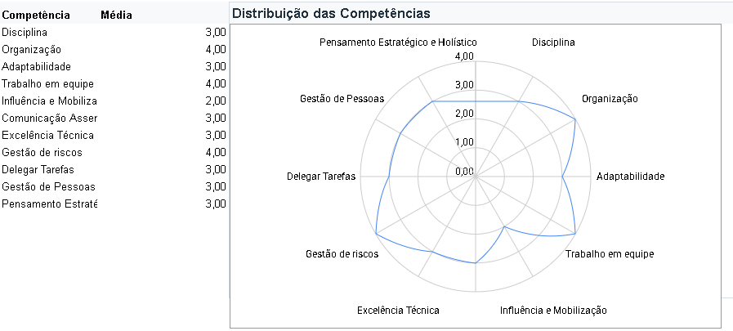
Nome
Função | Consultor de Projetos
Ciclo da AD | Maio de 2026
Coordenação | ACE

DISCIPLINA
[Gerado pelo agente de IA] |  | [Nota da competência]

ORGANIZAÇÃO
[Gerado pelo agente de IA] |  | [Nota da competência]
 |  |  | Se puder, incluam algo assim no final ou no início, adaptem essa estrutura básica do template

ADAPTABILIDADE
[Gerado pelo agente de IA] |  | [Nota da competência]

TRABALHO EM EQUIPE
[Gerado pelo agente de IA] |  | [Nota da competência]

INFLUÊNCIA E MOBILIZAÇÃO
[Gerado pelo agente de IA] |  | [Nota da competência]

COMUNICAÇÃO ASSERTIVA
[Gerado pelo agente de IA] |  | [Nota da competência]

EXCELÊNCIA TÉCNICA
[Gerado pelo agente de IA] |  | [Nota da competência]

GESTÃO DE RISCOS
[Gerado pelo agente de IA] |  | [Nota da competência]

SÍNTESE GERAL
[Síntese geral gerada pelo agente de IA] |  | [Nota geral]

